メモ書き
 |  |  |  |  | http://gihyo.jp/news/report/2013/09/1901?page=2
同一性 | identity | > |  |  | エンタープライズでは，先ほど寺田氏の説明にもあった通り，いきなりJava EE 7を利用することは現実的でないでしょう。Java EE 6の利用が安全で，これに含まれるJSF2.0が有益です。
同値性 | equivalence | = |  |  | JSF2.0は，Ajaxの使用を前提に設計されており，近年の広がっているリッチなUI開発に向いています。Strutsと骨子が似ているためStrutsからの移行しやすく，またJava EE標準であるためベンダサポートが受けやすいというメリットがあります。
 |  |  |  |  | JSFを使えば，JavaScriptレスにAjaxを使用したリッチなUIを作ることができます。f:ajaxを使えば，部分描画変更がサポートされます。よりリッチなUIを作りたいのであれば，Prime Faces，Rich FacesといったJSFの拡張ライブラリも有用です。Prime Facesには有償でないとパッチのサポートが受けられないという制約がありますが，これらの利用は小さなJavaScriptボリュームでリッチなUIを実現することが可能とします。

 |  |  |  |  | Eclipseでtomcatを起動した時のserver.xmlの所在
byte | 8 | -128 | ～ | 127 | http://blog.youria.jp/kyo/programinng/server-xml_when_boot_from_eclipse/
char | 16 | 0 | ～ | 65535
short | 16 | -32768 | ～ | 32767 | eclipse環境でtomcatのログを出力する
int | 32 | -2147483648 | ～ | 2147483647 | http://blog.youria.jp/kyo/programinng/server-xml_when_boot_from_eclipse/
long | 64 | -9223372036854776000 | ～ | 9223372036854776000
float | 32 | -2147483648 | ～ | 2147483647
double | 64 | -9223372036854776000 | ～ | 9223372036854776000 | 最近のtomcatのmanager画面 はtomcat-users.xml でrolename tomcatを指定するとアクセスできない
boolean |  |  |  |  | defaultに用意されているrolename="tomcat" のまま利用するとダメ
 |  |  |  |  | 例えばrolenameをtomcatからmanager-guiに変えてtomcat再起動するとアクセスできる。
 |  |  |  |  | <role rolename="manager-gui"/>
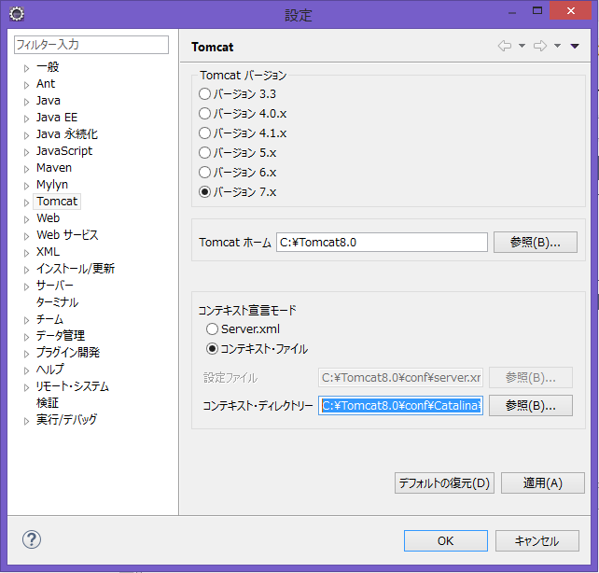
 |  |  |  |  | <user username="tomcat" password="tomcat" roles="manager-gui"/>

 |  |  |  |  |  | EclipseでTomcatをサーバー起動した際にmanagerを使用する方法
 |  |  |  |  |  | ①server.xlmの設定
 |  |  |  | デフォルト値 |  | <Context docBase="List3.23" path="/List3.23" reloadable="true" source= ～
 |  |  |  | C:\Tomcat8.0\conf\Catalina\localhost |  | <Context path="/manager" docBase="${catalina.home}/webapps/manager" privileged="true"/>
 |  |  |  | →Server.xmlに変更 |  | </Host>
 |  |  |  | C:\Tomcat8.0\conf\server.xml |  | </Engine>
 |  |  |  |  |  | </Service>
 |  |  |  |  |  | </Server>
 |  |  |  |  |  | ②tomcat-users.xlmの設定
 |  |  |  |  |  | <role rolename="manager-gui"/>
 |  |  |  |  |  | <user username="admin" password="admin" roles="manager-gui"/>
 |  |  |  |  |  | </tomcat-users>

めも
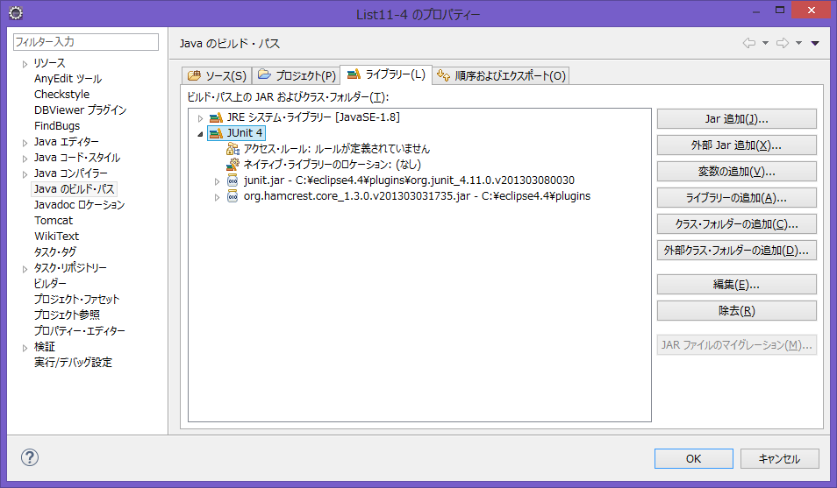
1 | Eclipseのインストール
 | MergeDoc Project http://mergedoc.sourceforge.jp/
 | Eclipse4.4LunaPleiadesAllinOne Java 64bit を選択
 | pleiades-e4.4-java-jre_20140926.zipをダウンロード
 | eclipseフォルダーをc:\eclipse4.4に展開する。

 | 設定→Java→ビルドパス→クラスパス変数で
 | "JUNIT_LIB" C:\eclipse4.4\plugins\org.junit_4.11.0.v201303080030\junit.jar を定義する。
 | ビルドパスのライブラリーから"変数の追加"でjunitが使えるようになる。 → ダメ、initializeエラーになる。
 | ビルドパスのライブラリーから"ライブラリーの追加"でjunitでやるとOK(右図)

 | ワークスペースを作成した後の設定
 | 設定→一般→ワークスペースでテキストファイルのエンコードをUTF-8に変える。

 | APIリファレンスの設定
 | ”Java８_APIリファレンス_日本語”をC:\Program Files\Javaにコピー
 | 設定→Java→インストール済みのJRE→編集で
 | 全てのjarを選択して→javadocロケーションから
 | 参照ボタンでJava８_APIリファレンス_日本語/api/を選択すればOK。
 | また、全てのjarを選択して→ソース添付で同様にJava８_APIリファレンス_日本語/api/を選択
 | すればAPIリファレンスのホバー表示も設定できる。
 | APIリファレンスは、Shift+F2で見れる。

SIT予習
 | 阿久沢様
 | お疲れ様でございます、堀です。
 | サンプルソース、並びにSIT川合様より受領致しました資料を添付致します。
 | 配属までの間、以下の内容を重点的に予習願います。
 | 優先順位は[1]、[2]、[3]です。
 | 最低でも[1]、[2]は消化して下さい。
 | ----------------------------------------------------------------------------------
 | [1] Javaサンプルソース (堀資料)
 | ※各キーワードに関しては必ずネット等で調べて見て下さい。
 | ①Java の変数、プリミティブ型と参照型
● | sample.java(28)
 | ②比較
○ | sample.java(262)
93 for(int i = 0; strAry2.length > i; i++)
 | ③文字列判定
○ | sample.java(311)
 | ②文字列連結
○ | sample.java(332)
 | ③文字列分割
○ | sample.java(340)
 | ④｢拡張For文｣ とは
○ | sample.java(87/135/196/202/208/)
 | ⑤｢例外のマルチキャッチ｣ とは
○ | RefrectionSample.java(88/120/141)
 | ⑥｢配列｣ とは
● | sample.java(72)
 | ④｢リスト(List/ArrayList)｣ とは
● | sample.java(97)
 | ⑤｢マップ(Map/HashMap)｣ とは
○ | sample.java(150)
 | ⑦｢ジェネリクス｣ とは
○ | GenericSample.java
 | ⑥｢クラス｣とは (継承・インターフェース・抽象・内部クラス)
○ | InheritanceSample.java (継承)
○ | MultipleInheritanceSample.java (インターフェース)
○ | AbstractClassSample.java (抽象クラス)
○ | InnerClassSample.java (内部クラス)
 | ⑦Bean (=Java Bean) とは
○ | TestBean.java/BaseTestBean.java/FinalTestBean.java
 | ⑧｢リフレクション｣ とは
○ | RefrectionSample.java
 | ⑨DBアクセスのお作法 (DAOとDAOデータ)
○ | プロジェクト｢GenSrc｣の｢jp.co.sit.gensrc.dao.UserTabColumnsDao.java｣(=DAO)
○ | と｢jp.co.sit.gensrc.daodata.UserTabColumnsDaoData.java｣(=DAOData)の
 | 目的と関連性に注目して下さい。
 | ※これは作業効率を上げるため私的に作ったプロジェクトなので、
 | ＤＢ接続部分等は実際の開発環境とは異なります。
 | ⑩javadoc とは
 | 全サンプルソースの｢/** ～ */｣の部分
 | ※｢/* ～ */｣は｢javadoc｣ではなくただのコメントです。
 | [2]SIT川合様より資料 ※規約等
○ | 31_バッチ処理標準.XLS
○ | TS-共通000002_[バッチクラス関係説明資料].xls
○ | チェックリスト_v1.0.xlsx
○ | 汎用テーブル 操作マニュアル.doc
 | [3]SIT川合様より資料 ※設計書
○ | ｢SDAF-00_機能設計_BKS0207_製造検査規格(QPF)の設定.xls｣
 | これが、阿久沢さんが着任後に実装する予定のバッチです。
 | 尚、改修なのですが、新規で作り直した方が早いとの事です。
 | 改修なので参考ソースもありますし、
 | ----------------------------------------------------------------------------------
 | 不明点、質問等御座いましたらご連絡下さい。
 | 以上、宜しくお願い致します。
 | ほ り

